会場案内
J:COM 熊谷・深谷プレゼンツ 熊谷サマーカップ2019 少年サッカー大会 会場案内

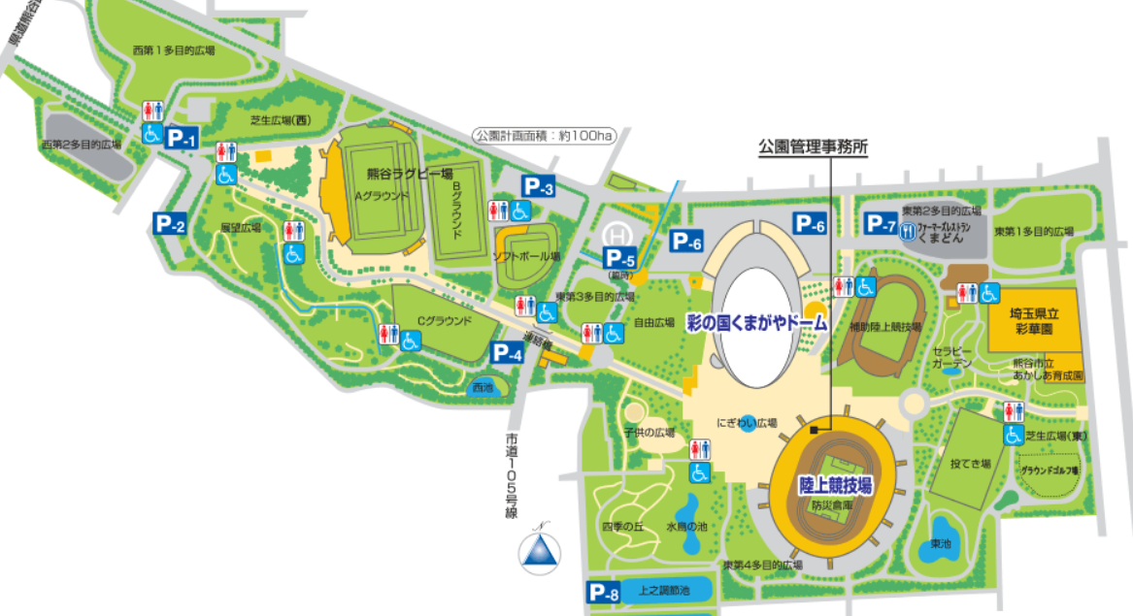
会場は2か所に分かれます。
決勝戦
閉会式・表彰式は東第1多目的です。
くまどん裏手駐車場を
使用ください。
駐車証の掲示をお願いします。

審判の皆様へ
審判カードは本部にて用意しております。

給水
 | ピッチ近くに給水所を設置して
 | おりますのでご利用下さい。

駐車場
東第1多目的広場
1日目 Group A,B,C,D
2日目 1,2位トーナメント
雷
雷

雷
アップスペース
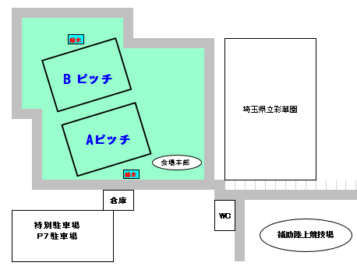
アップスペース
雷

雷
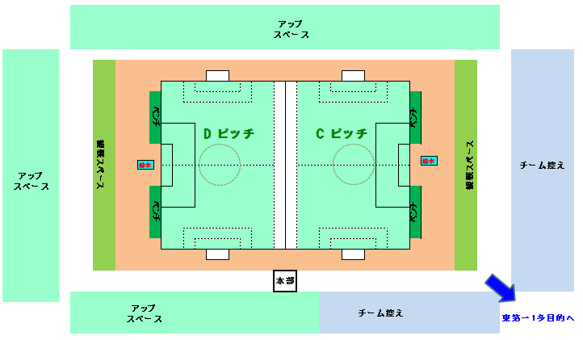
雷
雷

チーム控え

雷
・・・雷のなった際の避難場所です。

補助陸上競技場
1日目 Group E,F,G,H
2日目 3,4位トーナメント

気象対策
J:COM 熊谷・深谷プレゼンツ 熊谷サマーカップ 気象対策として

雷
 | 雷が鳴ったら
 | 大会期間中、本部から中断の指示がありましたら落ち着いて速やかに木下などからは離れ会場案内にあります
 |  | マークの避難推奨場所や車の中などに本部から解除の指示があるまで避難願います。

 | 雷によりゲームを中止しなければならなくなった場合の順位決定ルール
 | 順位決定は①中止した時点での形勢、③総得点の順番での決定、
 | 新たにゲームに入っていない場合はそれまでの②PK以外の得失点差、③総得点の順番での決定、
 | 場合によってはコイントスによる順位決定もございますので予めご理解お願いいたします。
 | 例として
 | ② |  |  |  | 1 |  |  |  | 0
 |  |  | 1 |  |  |  | 1 | 3 |  |  | 1
 | ① |  |  | （5PK3）
 | ② |  | A |  | 0 | B |  | C | 0 | D

 | ① | 1回戦で終了し中止となった場合
 |  |  | 1位C、2位A、3位B、4位はD

 | ② | 順位決定戦の途中で中止となった場合
 |  |  | 1位A、2位C、3位4位はBとDによるコイントス

 | これ以外の事象が発生しました場合は大会本部にて協議し決定させていただきます。
 | 皆様のご理解よろしくお願いいたします。

